Anexos
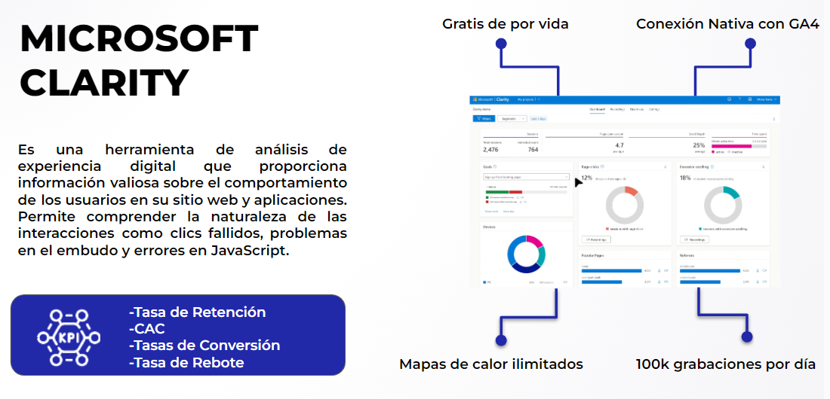
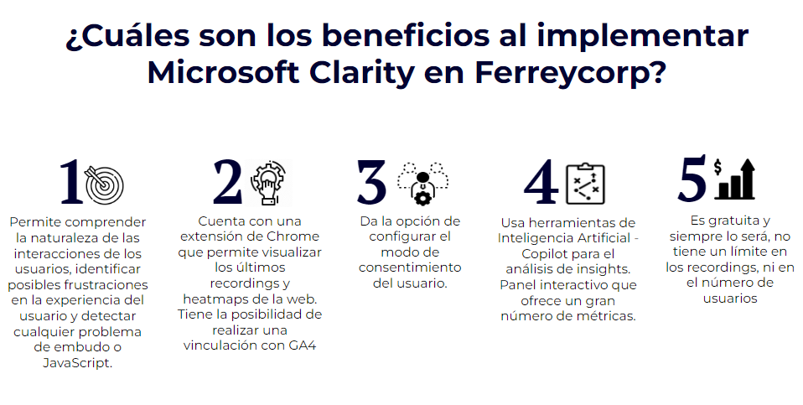

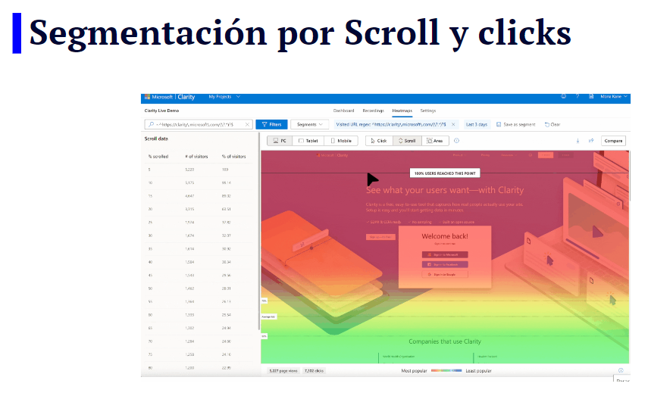
ANEXO:
Transacciones/Pantalla/Diagrama/Esquema de proceso/Maqueta/Diseño

